关系图
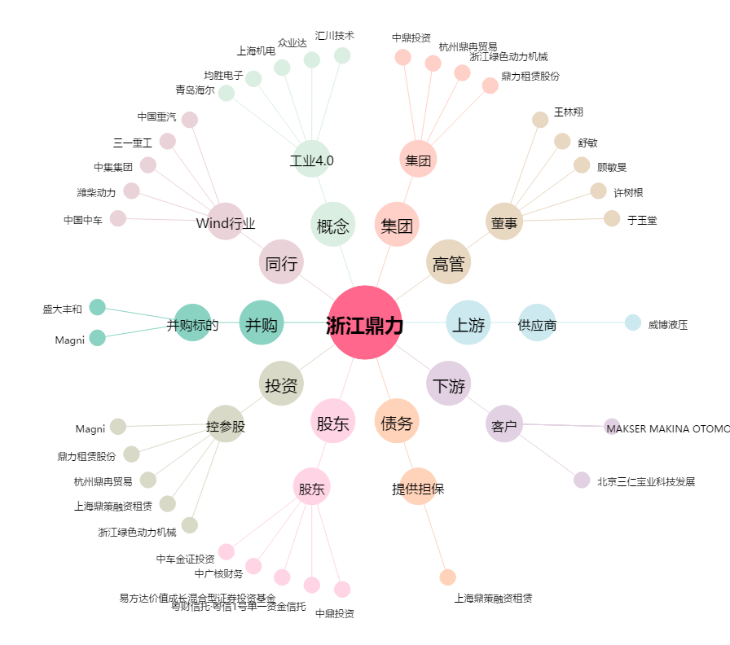
浙江鼎力[603338.SH] - 关系概览图

